vip style
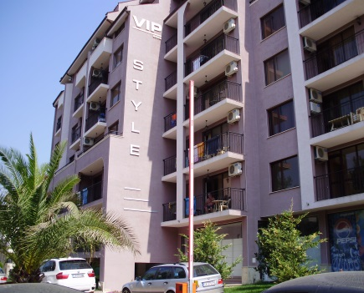
 |  | VIP STYLE

 |  | BULGARIA - SUNNY BEACH

 |  | приложение с цени на свободни апартаменти

ЕТАЖ | Ап.№ по кадастр. скица | ВИД | ПЛОЩ КВ.М | ОБЩИ ЧАСТИ | ОБЩА ПЛОЩ | ЦЕНА КВ.М | ЦЕНА | ЗАБЕЛЕЖКА
2 | 27 | 2 спални | 69.41 | 10.11 | 79.52 | 550 | 43,736
3 | 31 | 1 спалня | 69.28 | 10.09 | 79.37 | 550 | 43,654
4 | 43 | 1 спалня | 55.35 | 8.06 | 63.41 | 550 | 34,876
5 | 57 | 2 спални | 63.65 | 9.27 | 72.92 | 550 | 40,106
6 | 66 | 1 спалня | 60.84 | 8.86 | 69.70 | 550 | 38,335
 | 67 | 2 спални | 63.65 | 9.27 | 72.92 | 550 | 40,106

